Sheet1
值班木架床
名称 | 数量 | 单位 | 预算价 | 预算目录 | 需求 | 规格大小 | 金额 | 备注
值班木架床 | 2 | 张 | 1500 | A05019900-其他家具 | 上下床实木松木高低床,上下铺，原木无漆，护栏采用加粗，加高处理，坚固耐用，上下床板采用多块铺板进行拼接而成，透气性好承重能力大，加宽加厚松木爬梯，加厚床柱8cm+，加厚加宽重梁8*4cm+，配2张5CM+厚天然椰棕床垫，3D椰棕立体网状结构，软硬适中轻微回弹，均匀受力。(全部尺寸为外宽尺寸，爬梯位置可根据实际调整） | 2*1*1.6米 | 3000 | 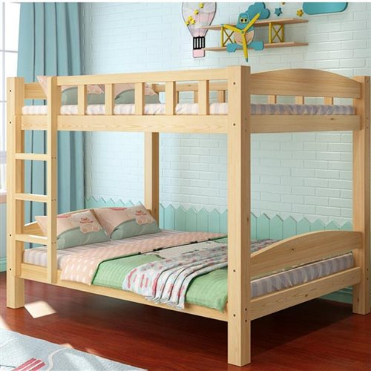
储物柜 | 1 | 个 | 2500 | A05019900-其他家具 | 材料背板使用9mm多层生态板，其他使用18mm生态多层板，分做4格4层储物柜，做门，门铰材质为不锈钢，配半孤形拉手，封边使用优质PVC封边条采用高温热熔胶水粘贴，使用全部五金配件为优质产品不易生锈、变型。 | 1.8*0.55*2米 | 2500

